Лист1
ЛЭРС АРС ДТ (1 датчик давления, 1 датчик температуры) | да |  |  |  | 680033, г. Хабаровск,
ЛЭРС АРС ДД (2 датчика давления) | нет |  |  |  | ул. Тихоокеанская, 221-Б, офис 1
ЛЭРС АРС ТТ (2 датчика температуры) |  |  |  |  | телефон (4212) 72-55-01, 72-55-03
 |  |  |  |  | e-mail: info@lers.ru https://www.lers.ru
 |  |  |  |  | коммуникационное и измерительное оборудование

ОПРОСНЫЙ ЛИСТ на 1 устройство

Организация:
ИНН: |  |  |  |  | КПП:
Адрес:
ФИО:
Должность:
e-mail:
телефон:

Модификация регистратора:

Датчики температуры
Датчик 1 |  | Диапазон |  | Длина |  | Диаметр |  | Гильза
 |  |  | °С |  | мм |  | мм | нет
Датчик 2 |  | Диапазон |  | Длина |  | Диаметр |  | Гильза
 |  |  | °С |  | мм |  | мм | нет
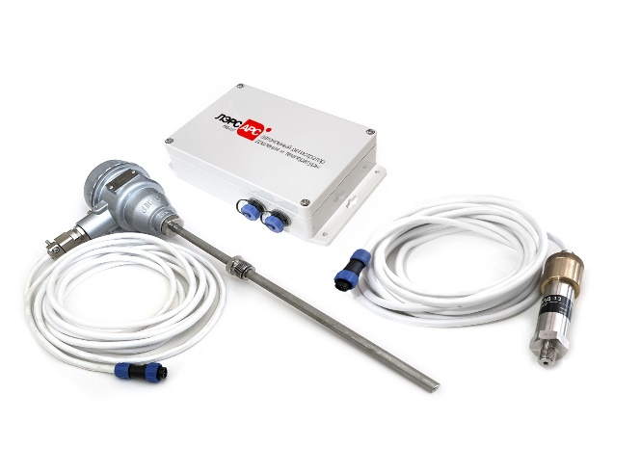
Датчики давления
Датчики 1, 2 |  | Диапазон
 |  |  | бар

Необходимость поверки: |  |  |  | нет
Степень пылевлагозащиты:

